TILAUSLOMAKE
TILAUSLOMAKE / YLÖJÄRVEN PALLO 2022-2023
SALIBANDY
 |  |  | Ostaja: |  |  |  | Myyjä : |  |  |  |  |  |  |  |  |  |  |  |  | Päivämäärä:
 |  |  |  |  | Yritys |  | Tiitiset Oy
Joukkue |  |  |  |  |  |  | Intersport Lielahti
Nimi |  |  |  |  | Yht.henk. |  | Kimmo
Puh. |  |  |  |  | Puh. |  | 050-3106642
E-mail |  |  |  |  | E-mail |  | seura.lielahti@intersport.fi

 |  |  |  |  | koko/kpl
rivi | tuotenro |  |  | hinta | 116 | 128 | 140 | 152 | 164 | 176 | XS | S | M | L | XL | XXL | XXXL | YHT | SUM | HUOM!
1 | AJ5894 | Adidas Parma16 Pelishortsit, sininen (junior) |  | 13.50 |  |  |  |  |  | - | - | - | - | - | - | - | - | 0 | 0.00 | malli vaihtumassa
2 | AJ5882 | Adidas Parma16 Pelishortsit, sininen (senior) |  | 13.50 | - | - | - | - | - | - |  |  |  |  |  |  | - | 0 | 0.00 | malli vaihtumassa
3 | CF1049 | Adidas Entrada18 Treenipaita, sininen (junior) |  | 18.00 |  |  |  |  |  | - | - | - | - | - | - | - | - | 0 | 0.00 | sis.Intersport- ja YPA-logot
4 | CF1037 | Adidas Entrada18 Treenipaita, sininen (senior) |  | 18.00 | - | - | - | - | - | - |  |  |  |  |  |  | - | 0 | 0.00 | sis.Intersport- ja YPA-logot

 |  |  |  |  | 27-30 | 31-33 | 34-36 | 37-39 | 40-42 | 43-45 | 46-48
5 | AJ5905 | Adidas Milano16 Pelisukat, valkoinen |  | 7.00 |  |  |  |  |  |  |  | - | - | - | - | - | - | 0 | 0.00
6 | AJ5907 | Adidas Milano16 Pelisukat, sininen |  | 7.00 |  |  |  |  |  |  |  | - | - | - | - | - | - | 0 | 0.00
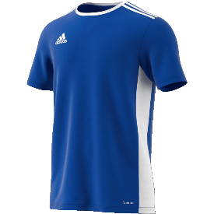
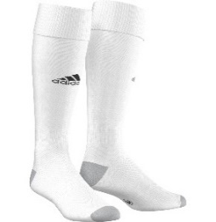
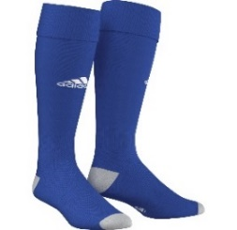
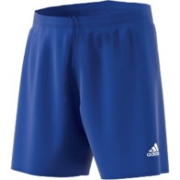

Pelishortsit
Treenipaita
Pelisukat
Pelisukat

 |  |  |  |  | koko/kpl
rivi | tuotenro |  |  | hinta | 116 | 128 | 140 | 152 | 164 | 176 | XS | S | M | L | XL | XXL | XXXL | YHT | SUM | HUOM!
7 | GP6457 | Adidas SQ21 Verkkatakki, sininen (junior) |  | 32.50 |  |  |  |  |  | - | - | - | - | - | - | - | - | 0 | 0.00 | sis.Intersport + YPA-logot
8 | GP6463 | Adidas SQ21 Verkkatakki, sininen (senior) |  | 38.50 | - | - | - | - | - | - |  |  |  |  |  |  |  | 0 | 0.00 | sis.Intersport + YPA-logot
9 | GP6434 | Adidas SQ21 Huppari, sininen (junior) |  | 38.50 |  |  |  |  |  | - | - | - | - | - | - | - | - | 0 | 0.00 | sis.Intersport + YPA-logot
10 | GP6436 | Adidas SQ21 Huppari, sininen (senior) |  | 42.50 | - | - | - | - | - | - |  |  |  |  |  |  |  | 0 | 0.00 | sis.Intersport + YPA-logot
11 | GP6427 | Adidas SQ21 Pikeepaita, sininen (senior) |  | 28.50 | - | - | - | - | - | - |  |  |  |  |  |  |  | 0 | 0.00 | sis.Intersport + YPA-logot
12 | GK9553 | Adidas SQ21 Treenihousu, musta (junior) |  | 29.00 |  |  |  |  |  | - | - | - | - | - | - | - | - | 0 | 0.00
13 | GK9545 | Adidas SQ21 Treenihousu, musta (senior) |  | 35.00 | - | - | - | - | - | - |  |  |  |  |  |  |  | 0 | 0.00
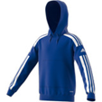
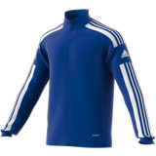
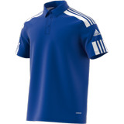
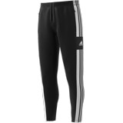

Verkkatakki
Huppari
Pikeepaita
Treenihousu

 |  |  |  |  | koko/kpl
rivi | tuotenro | SAMA MALLI JATKAA |  | hinta |  | 128 | 140 | 152 | 164 | XXS | XS | S | M | L | XL | XXL | XXXL | YHT | SUM | HUOM!
14 | 5202005 | Oxdog Kevyttoppatakki, musta |  | 82.50 | - |  |  |  |  | - | - |  |  |  |  |  |  | 0 | 0.00 | sis.YPA-logo

Kevyttoppatakki

 |  |  |  |  |  |  |  |  |  |  |  |  |  |  |  |  |  | Tilauksen loppusumma | 0.00 | €

 |  | - muuta huomioitavaa : |  | tilaa muut painatukset seuraavalla välilehdellä

 |  | PAINATUKSET: |  |  |  |  |  |  |  |  |  |  |  |  | YKSITTÄISET VERKKOTILAUKSET:
 |  | Suoraan Intersport Lielahdesta, liike laskuttaa tuotteiden yhteydessä. |  |  |  |  |  |  |  |  |  |  |  |  | https://seurakauppa.intersport.fi/seura/ypa-salibandy/
 |  | Seuralogo 3,50€
 |  | Pieni pelinumero 3€
 |  | Pelinumero selkään 6€
 |  | Pieni nimikointi 4,50€
 |  | Nimikointi selkään 6,50€
 |  | Nimikirjaimet 3,50€

 |  | BRODEERAUKSET:
 |  | Tehdään Aktiivi Suomessa, Intersport laskuttaa tuotteiden yhteydessä.
 |  | Seuralogo 3,50
 |  | Pieni pelinumero 3€
 |  | Nimikointi 6,50€
 |  | Nimikirjaimet 3,50€
 |  | Muut: sovitaan Aktiivi Suomen kanssa erikseen

 |  | Painatusten/brodeerausten sijoittelu, käytettävät fontit ja koot - seuran määrittelemien ohjeiden mukaisesti.

